Instruções
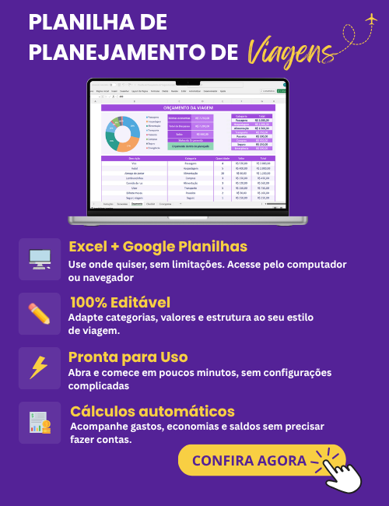
INSTRUÇÕES DE USO

1 | A planilha de checklist de viagem pode ser usada para organizar sua mala, conferir documentos e garantir que nada seja esquecido. Para usá-la é muito simples: ela está organizada por categorias, e em cada categoria há os itens relacionados. Assim que cada item for conferido, basta marcar com um X a caixa ao lado.

2 | O modelo pode ser preenchido diretamente no Excel ou impresso para preenchimento manual. Este modelo já está configurado para impressão A4.

3 | Você também pode personalizar a planilha, alterando os itens, fontes, cores conforme a sua necessidade.

4 | A estrutura da planilha não pode ser alterada por questões de direitos autorais, não fornecemos a senha da planilha e não realizamos ajustes na planilha.

5 | Não garantimos a compatibilidade com o Excel para MAC, Excel para celular ou tablet, ou qualquer outro software de Planilhas que não seja o Microsoft Excel para Windows.

6 | Este modelo de checklist é disponibilizado gratuitamente no site do desenvolvedor (exceleasy.com.br). O download deste modelo não lhe garante o direito de comercializá-lo ou compartilhá-los em outro sites. Qualquer violação de direitos autorais será respondida judicialmente.
Desenvolvido por: Excel Easy

